Hoja1
REPORTE FOTOGRAFICO

INMUEBLE : U.M.F. No.7 SAN BARTOLO

NO DE IDENTIFICACION:

UBICACIÓN: CIRCUITO SAN BARTOLO PTE. B CIRC. SAN BARTOLO SUR B S/N SAN BARTOLO.

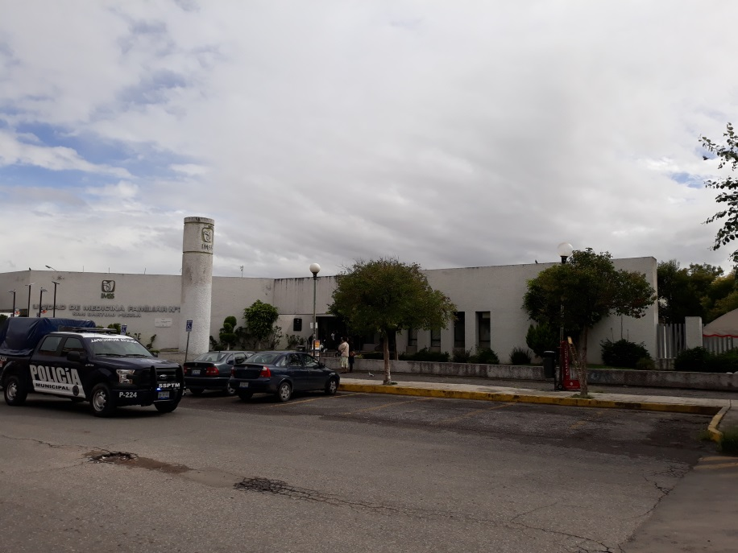

DESCRIPCION: FACHADA

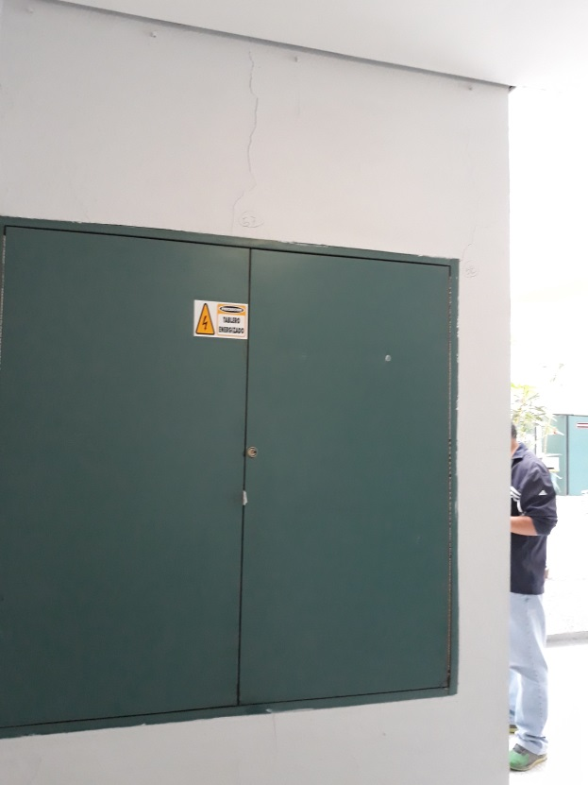

DESCRIPCION: Fisuras menores de 3mm en diversos muros del edificio.

Hoja1 (2)
REPORTE FOTOGRAFICO

INMUEBLE : U.M.F. No.7 SAN BARTOLO

NO DE IDENTIFICACION:

UBICACIÓN: CIRCUITO SAN BARTOLO PTE. B CIRC. SAN BARTOLO SUR B S/N SAN BARTOLO.

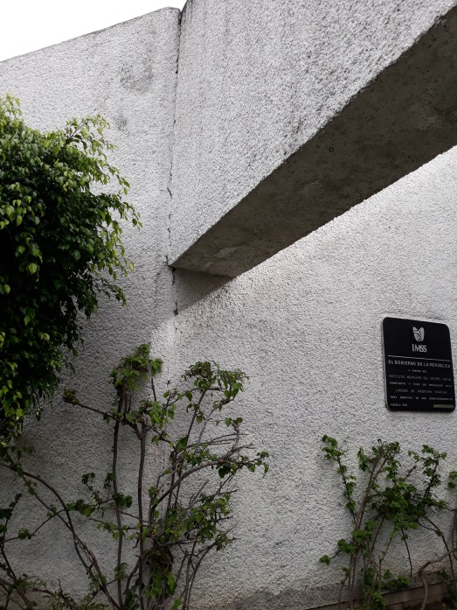

DESCRIPCION: Grieta que tiene un desarrollo desde el pretil de Azotea hasta inicio del desplante de muro.

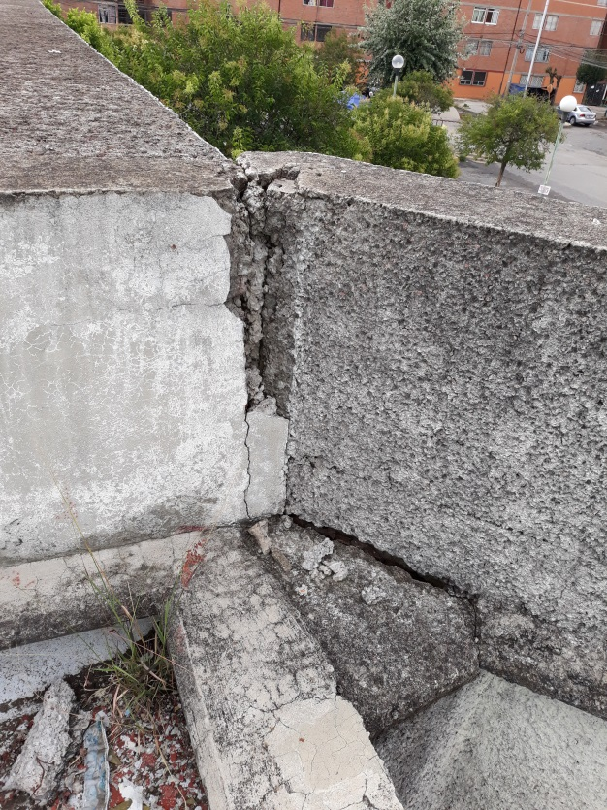

DESCRIPCION: Grieta de pretil visto desde azotea

Hoja1 (3)
REPORTE FOTOGRAFICO

INMUEBLE : U.M.F. No.7 SAN BARTOLO

NO DE IDENTIFICACION:
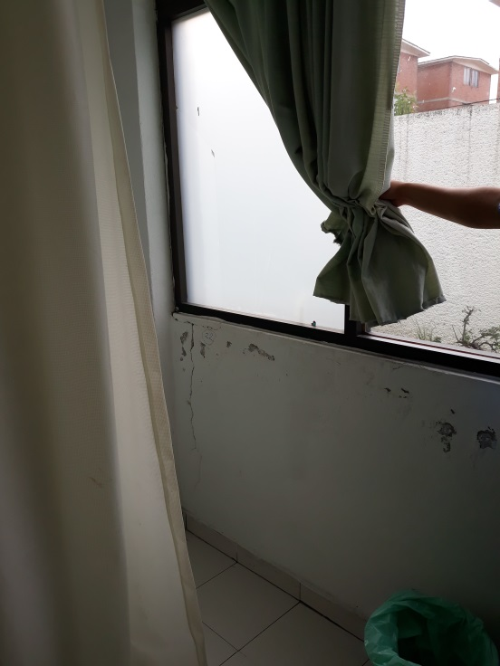
UBICACIÓN: CIRCUITO SAN BARTOLO PTE. B CIRC. SAN BARTOLO SUR B S/N SAN BARTOLO.

DESCRIPCION:

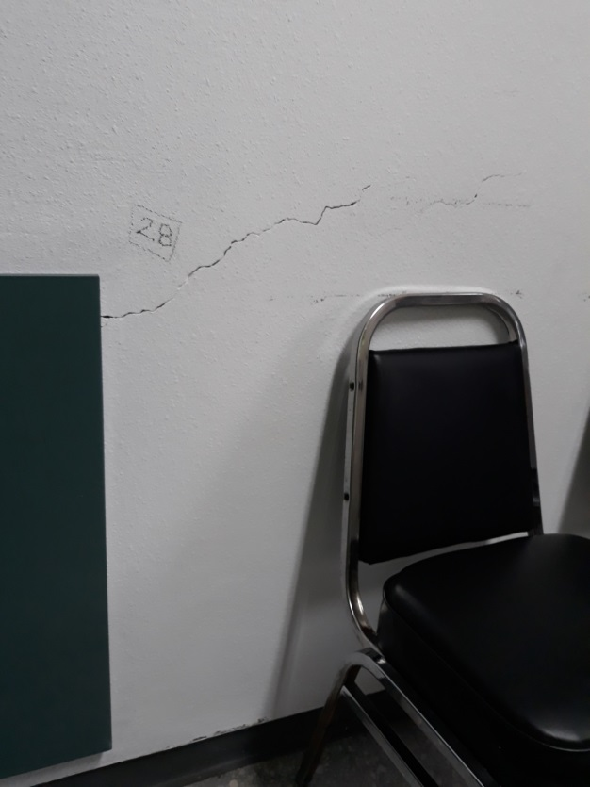

DESCRIPCION:

Hoja1 (4)
REPORTE FOTOGRAFICO

INMUEBLE : U.M.F. No.7 SAN BARTOLO

NO DE IDENTIFICACION:

UBICACIÓN: CIRCUITO SAN BARTOLO PTE. B CIRC. SAN BARTOLO SUR B S/N SAN BARTOLO.

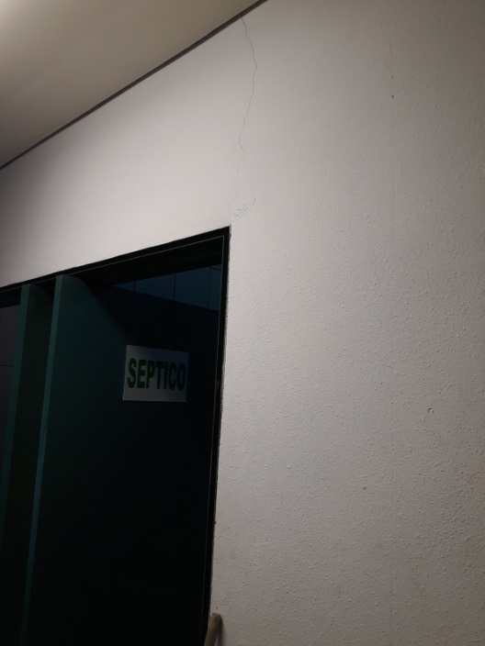

DESCRIPCION:

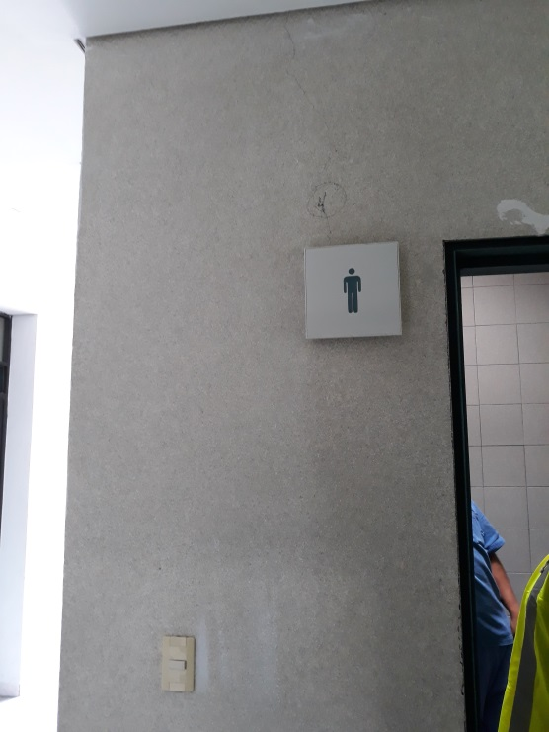

DESCRIPCION:

Hoja1 (5)
REPORTE FOTOGRAFICO

INMUEBLE : U.M.F. No.7 SAN BARTOLO

NO DE IDENTIFICACION:

UBICACIÓN: CIRCUITO SAN BARTOLO PTE. B CIRC. SAN BARTOLO SUR B S/N SAN BARTOLO.
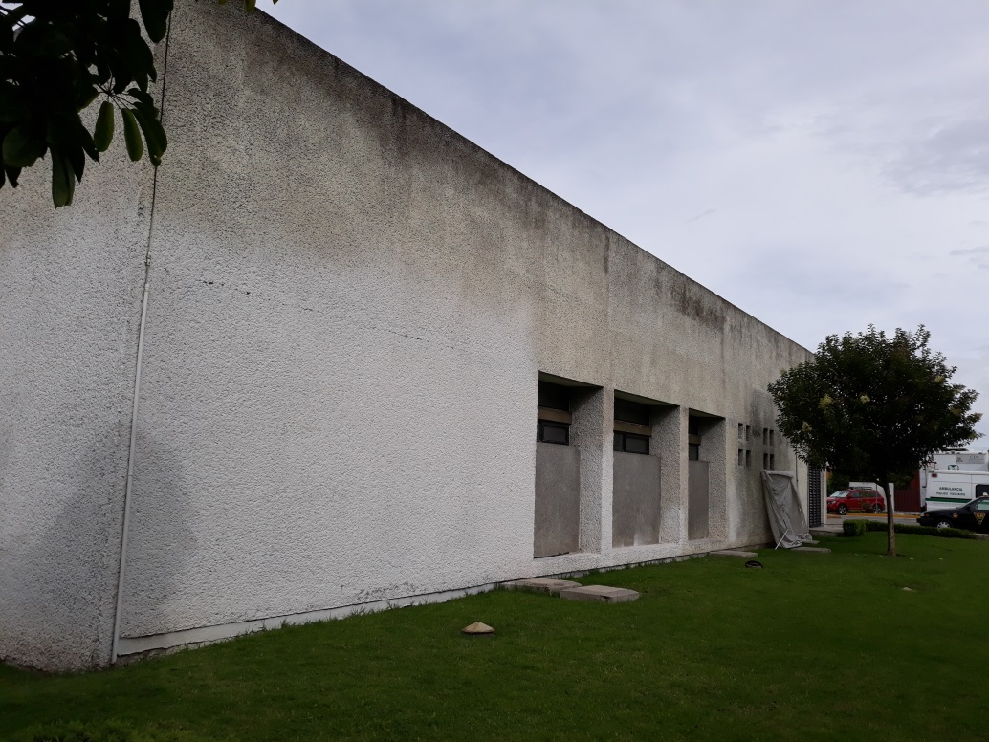

DESCRIPCION:

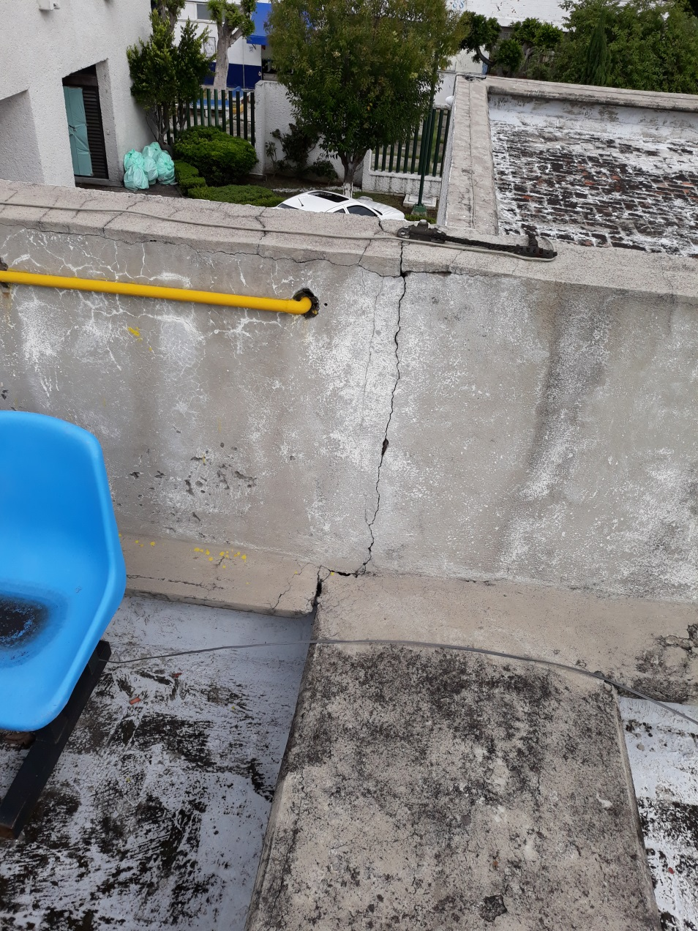

DESCRIPCION:

